Sheet3
本金 | 资金 | 支出 | 总抽水 | 总保险 | 差额
638 | 1210 | 0 | 67 | 0 | 505
859 |  |  |  |  | 所有资金-（所有客人本金+总抽水+总保险+所有支出）
180
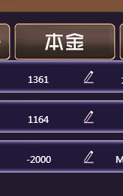
109
90
-600

 |  |  |  | 3307
 |  |  |  | 3332 | 25

Sheet4
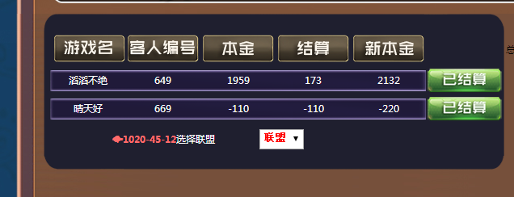
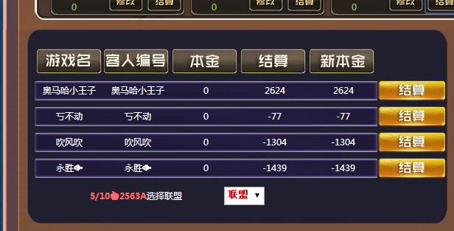
 |  |  |  | 139
281 |  |  |  |  | 135.975 | 139 | 实际抽水
196 | 0 | 2763 | 2763 | 0.975 | 69.075 |  | 207 |  | 2624 |  | 2624
85 | 60 | -77 | -16.575 | 0.975 | -0.425 | -1 |  |  | -77
 |  | -1304 | -1271.4 | 0.975 | -32.6 | -33 |  |  | -1304
 | 84 | -1439 | -1321.125 | 0.975 | -33.875 | -34 |  |  | -1439
 | 144 | -57 |  |  | 2.175 |  |  |  | -2820 | 137 | 144
 |  |  | 保险
 |  |  | 144 |  |  |  |  |  | -2539
 |  | 84.825
2624 |  |  |  |  |  | 所有资金 | 总抽水 | 总保险 | 客人本金 | 支出 | 所有联盟总账
-77 |  |  |  |  |  | 2826 | 137 | 144 | 2624 | 0 | 79
-1304 | 79 |  | 283 |  |  | 0
-1439 | -196
-196
281 | 85
 | 85

 |  |  |  |  |  |  |  | 2763 | 69.075
 |  |  |  |  |  |  |  | -77 | -1.925
 |  |  |  |  |  |  |  | -1304 | -32.6
 |  |  |  |  |  |  |  | -1439 | -35.975
 |  |  |  |  |  |  |  |  | -1.425
 |  |  |  |  |  |  |  |  | 142.575

Sheet7
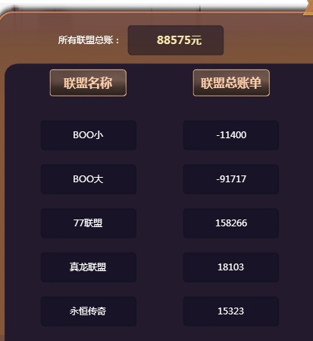
 |  |  |  |  | 10/20🔥1210 | 43028 | 没有错误 | 1833 | 27
 |  |  |  |  | 10/20🔥1229 | 43028 | 豆腐皮儿 | -493 | 8
 |  |  |  |  | 10/20🔥1229 | 43028 | 森纳 | -3442 | 52
 |  |  |  |  | 10/20🔥1232 | 43028 | 说实话 | -465 | 7
 |  |  |  |  | 10/20🔥1234 | 43028 | 开心极了 | 1599 | 23
 |  |  |  |  | 10/20🔥1234 | 43028 | 豆腐皮儿 | -197 | 3
 |  |  |  |  | 10/20🔥1245 | 43028 | 开心极了 | -5 | 1
 |  |  |  |  | 10/20🔥1248 | 43028 | 开心极了 | 35 | 0
 |  |  |  |  | 10/20🔥1255 | 43028 | 没有错误 | -377 | 6
 |  |  |  |  | 10/20🔥1257 | 43028 | 殴打房子 | -212 | 4
 |  |  |  |  | 10/20🔥1259 | 43028 | 殴打房子 | -486 | 8
65556 |  |  |  |  | 10/20🔥1266 | 43028 | 森纳 | 0 | 0
31951 |  |  |  |  | 10/20🔥1266 | 43028 | 殴打房子 | -510 | 8
97507 |  |  |  |  | 10/20🔥1271 | 43028 | 森纳 | 3595 | 53
 |  |  |  |  | 10/20🔥1271 | 43028 | 燕麦圈 | 1479 | 22
 |  |  |  |  | 2/4🍎1181A | 42770 | 厚先生 | 447 | 6
 |  |  |  |  | 2/4🍎1183A | 42770 | 伟大的厨师 | -327 | 5
 |  |  |  |  | 20/40单🔥1261 | 20/40 | 冲啊 | -10297 | 155
 |  |  |  |  | 20/40🔥1230 | 20/40 | 胡歌歌 | 289 | 4
 |  |  |  |  | 20/40🔥1231 | 20/40 | 我很冷 | 3969 | 59
 |  |  |  |  | 20/40🔥1231 | 20/40 | 你在看吗 | -163 | 3
 |  |  |  |  | 20/40🔥1236 | 20/40 | 好教练 | -10417 | 157
 |  |  |  |  | 20/40🔥1244 | 20/40 | 顺利进入 | -35 | 1
 |  |  |  |  | 20/40🔥1251 | 20/40 | 逆光 | 575 | 8
 |  |  |  |  | 20/40🔥1251 | 20/40 | 原来这样 | -5342 | 81
 |  |  |  |  | 20/40🔥1254 | 20/40 | 警察女人 | -1760 | 27
 |  |  |  |  | 20/40🔥1256 | 20/40 | 雅爸爸 | 1887 | 28
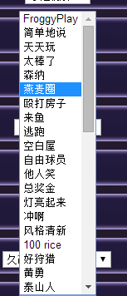
 |  |  |  |  | 20/40🔥1269 | 20/40 | 空白屋 | 6346 | 95
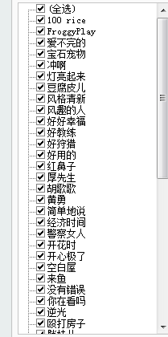
 | FroggyPlay | 1 | 100 rice | 17 | 20/40🔥1270 | 20/40 | 简单地说 | -7216 | 109
 | 简单地说 | 2 | FroggyPlay | 1 | 20/40🔥1274 | 20/40 | FroggyPlay | -3953 | 60
 | 天天玩 | 3 | 爱不完的 | 45 | 25/50单🔥1220 | 25/50 | 逃跑 | 0 | 0
 | 太棒了 | 4 | 宝石宠物 | #N/A | 25/50单🔥1262 | 25/50 | 灯亮起来 | 5060 | 116
 | 森纳 | 5 | 冲啊 | 15 | 25/50单🔥1267 | 25/50 | 逃跑 | -2152 | 50
 | 燕麦圈 | 6 | 灯亮起来 | 14 | 25/50🔥1221 | 25/50 | 胡歌歌 | 776 | 17
 | 殴打房子 | 7 | 豆腐皮儿 | 41 | 25/50🔥1235 | 25/50 | 胡歌歌 | -4805 | 111
 | 来鱼 | 8 | 风格清新 | 16 | 25/50🔥1239 | 25/50 | 胖妹儿 | 6186 | 142
 | 逃跑 | 9 | 风趣的人 | 42 | 25/50🔥1247 | 25/50 | 准不准 | -130 | 3
 | 空白屋 | 10 | 好好幸福 | #N/A | 25/50🔥1250 | 25/50 | 顺利进入 | 1271 | 29
 | 自由球员 | 11 | 好教练 | 36 | 25/50🔥1268 | 25/50 | 风格清新 | 3908 | 89
 | 他人笑 | 12 | 好狩猎 | 18 | 25/50🔥1275 | 25/50 | 自由球员 | 18716 | 430
 | 总奖金 | 13 | 好用的 | 38 | 25/50🔥1275 | 25/50 | 他人笑 | -4075 | 94
 | 灯亮起来 | 14 | 红鼻子 | #N/A | 5/10单🍎1235A | 42865 | 开花时 | 718 | 10
 | 冲啊 | 15 | 厚先生 | 46 | 5/10🍎1203A | 42865 | 爱不完的 | -55 | 1
 | 风格清新 | 16 | 胡歌歌 | 37 | 5/10🍎1203A | 42865 | 厚先生 | -149 | 3
 | 100 rice | 17 | 黄勇 | 19 | 5/10🍎1253A | 42865 | 热情师 | -212 | 4
 | 好狩猎 | 18 | 简单地说 | 2 | 5/10🍎1268A | 42865 | 天天玩 | -62 | 1
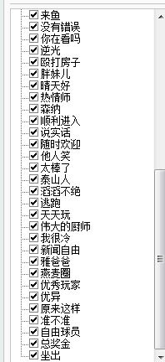
 | 黄勇 | 19 | 经济时间 | 25 | 5/10🍎1268A | 42865 | 太棒了 | -325 | 5
 | 泰山人 | 20 | 警察女人 | 26 | 🌊100200🌊16 | 100/200 | 优异 | 90205 | 2074
 | 滔滔不绝 | 21 | 开花时 | 31 | 🌊100200🌊44 | 100/200 | 优异 | -12356 | 285
 | 热情师 | 22 | 开心极了 | 33 | 🌊100200🌊54 | 100/200 | 好狩猎 | -7943 | 183
 | 雅爸爸 | 23 | 空白屋 | 10 | 🌊100200🌊65 | 100/200 | 100 rice | 20246 | 465
 | 没有错误 | 24 | 来鱼 | 8 | 🌊100200🌊68 | 100/200 | 好狩猎 | 23501 | 540
 | 经济时间 | 25 | 没有错误 | 24 | 🌊100200🌊70 | 100/200 | 来鱼 | 8168 | 187
 | 警察女人 | 26 | 你在看吗 | 40 | 🌊50100🌊31 | 50/100 | 风趣的人 | -9679 | 194
 | 晴天好 | 27 | 逆光 | 28 | 🌊50100🌊61 | 50/100 | 经济时间 | -27705 | 555
 | 逆光 | 28 | 殴打房子 | 7 | 🌊50100🌊71 | 50/100 | 总奖金 | 23570 | 294
 | 原来这样 | 29 | 胖妹儿 | 34 | 🐟1020-19-12 | 43028 | 滔滔不绝 | 565 | 8
 | 顺利进入 | 30 | 晴天好 | 27 | 🐟1020-25-12 | 43028 | 好用的 | -1093 | 17
 | 开花时 | 31 | 热情师 | 22 | 🐟1020-29-12 | 43028 | 滔滔不绝 | 1027 | 15
 | 准不胡宗南 | 32 | 森纳 | 5 | 🐟1020-37-12 | 43028 | 滔滔不绝 | 2541 | 38
 | 开心极了 | 33 | 顺利进入 | 30 | 🐟1020-42-12 | 43028 | 晴天好 | 578 | 8
 | 胖妹儿 | 34 | 说实话 | 43 | 🐟1020-45-12 | 43028 | 滔滔不绝 | 183 | 2
 | 优异 | 35 | 随时欢迎 | #N/A | 🐟1020-45-12 | 43028 | 晴天好 | -110 | 2
 | 好教练 | 36 | 他人笑 | 12 | 🐟1020-51-12 | 43028 | 滔滔不绝 | 1881 | 28
 | 胡歌歌 | 37 | 太棒了 | 4 | 🐟1020-51-12 | 43028 | 泰山人 | 510 | 7
 | 好用的 | 38 | 泰山人 | 20 | 🐟1020-52-12 | 43028 | 黄勇 | -1563 | 24
 | 我很冷 | 39 | 滔滔不绝 | 21 | 🐟1020强28-12 | 43028 | 滔滔不绝 | -60 | 1
 | 你在看吗 | 40 | 逃跑 | 9 | 🐟2040-12-12 | 20/40 | 新闻自由 | 2648 | 39
 | 豆腐皮儿 | 41 | 天天玩 | 3 | 🔥2040-2 | 20/40 | 优秀玩家 | 9710 | 145
 | 风趣的人 | 42 | 伟大的厨师 | 47 | 🔥2040-21 | 20/40 | 空白屋 | 1458 | 21
 | 说实话 | 43 | 我很冷 | 39 | 🔥2040-25 | 20/40 | 逃跑 | -900 | 14
 | 新闻自由 | 44 | 新闻自由 | 44 | 🔥2040-26 | 20/40 | 空白屋 | 18584 | 278
 | 爱不完的 | 45 | 雅爸爸 | 23 | 🔥2040-32 | 20/40 | 空白屋 | 1938 | 29
 | 厚先生 | 46 | 燕麦圈 | 6
 | 伟大的厨师 | 47 | 优秀玩家 | 48
 | 优秀玩家 | 48 | 优异 | 35
 |  |  | 原来这样 | 29
 |  |  | 准不胡宗南 | 32
 |  |  | 自由球员 | 11
 |  |  | 总奖金 | 13
 |  |  | 坐出 | #N/A

Sheet8
